Summary
Category | Count
Passed | 4
Failed | 0
Skipped | 0
Total | 4
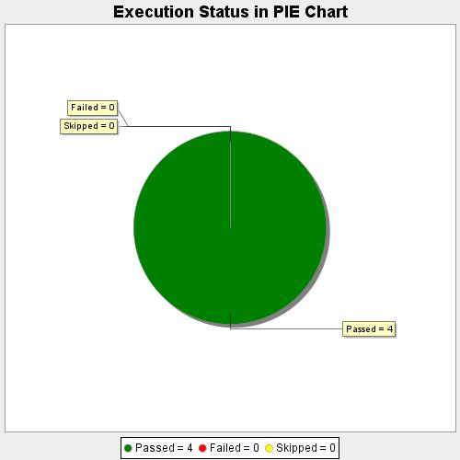
Start Time | 2020-08-19T20:18:39 IST
End Time | 2020-08-19T20:21:52 IST
Duration | 193143 ms

